aula-01
Adição
1) | 24 | =(10)+(14)
2) | -4 | =(10)+(-14)
3) | 4 | =(-10)+(14)
4) | -24 | =(-10)+(-14)

Subtração
1) | -4 | =(+10)-(+14)
2) | 24 | =(+10)-(-14)
3) | -24 | =(-10)-(+14)
4) | 4 | =(-10)-(-14)

Fração
 |  | Respota em fração | Resposta em decimal
a) | 2.25 | 2.25 | =1/2+7/4
b) | -0.206 | -0.20634920635 | =2/9-3/7
c) | 0.772 | 0.77222222222 | =3/4+2/9-1/5
d) | 0.156 | 0.15625 | =(3/8*1/4)/(3/5)
e) | -0.611 | -0.61111111111 | =(5/9*1/10)-2/3
f) | 16 | 16 | =(1/2x4/1)/(1/8)
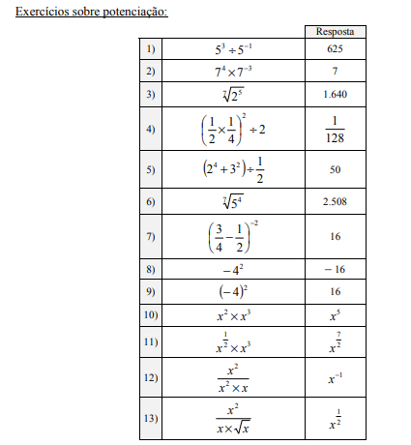
g) | 0.370 | 0.37037037037 | =(7/9-1/2)x4/3

Potencia

1) | 625 | =5^3/5^-1
2) | 7 | =7^4*7^-3
3) | 1.641 | =2^(5/7)
4) | 0.0078125 | =(((1/2)*(1/4))^2)/2
5) | 50 | =((2^4+3^2))/(1/2)
6) | 2.508 | =5^(4/7)
7) | 16 | =(3/4-1/2)^-2
8) | -16 | =-(4^2)
9) | 16 | =-(4)^2
10) | x⁵ | = x² * x³
11) | x^(7/2) | ={[x^(1/2)]*[x^(6/2)]}
12) | x^(-1) | = x^2 / x^2 * x
13) | x^(1/2) | x²/x*x^(1/2)

a) | 3 | =3-1
b) | -2 | =(-2+4)/2
c) | 0 | =(1-(2-1))/4
d) | 2 | =(3*4 - 6*1)/(6 - 3)
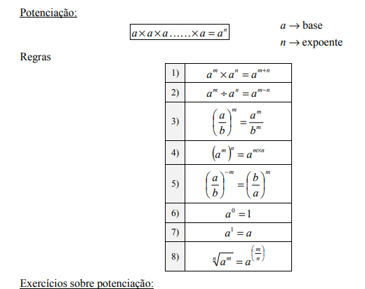
e) | 3 | =(11*(-1) - 20*2)/(20*3 - 11*7
f) | 0 | =((-4*1) - (-4))/(1 - (-4*-2))

aula-02
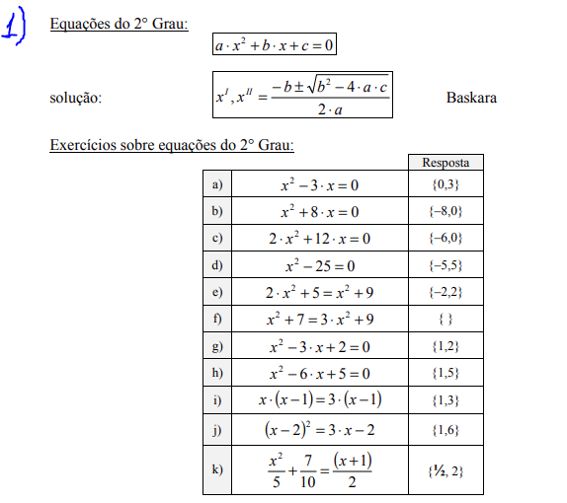
Equação do 2º Grau: | Incogritas |  | Respostas | Formulas
a) | a= | 1.00 | {0,3}
 | b= | -3.00
 | c= | 0.00
 | x' | 0.00 | 0.00 | =(-D4-RAIZ(D4^2-4*D3*D5))/(2*D3)
 | x" | 3.00 | 3.00 | =(-D4+RAIZ(D4^2-4*D3*D5))/(2*D3)
b) | a= | 1.00 | {-8,0}
 | b= | 8.00
 | c= | 0.00
 | x' | -8.00 | -8.00 | =(-D9-RAIZ(D9^2-4*D8*D10))/(2*D8)
 | x" | 0.00 | 0.00 | =(-D9+RAIZ(D9^2-4*D8*D10))/(2*D8)
c) | a= | 2.00 | {-6,0}
 | b= | 12.00
 | c= | 0.00
 | x' | -6.00 | -6.00 | =(-D14-RAIZ(D14^2-4*D13*D15))/(2*D13)
 | x" | 0.00 | 0.00 | =(-D14+RAIZ(D14^2-4*D13*D15))/(2*D13)
d) | a= | 1.00 | {-5,5}
 | b= | 0.00
 | c= | -25.00
 | x' | -5.00 | -5.00 | =(-D19-RAIZ(D19^2-4*D18*D20))/(2*D18)
 | x" | 5.00 | 5.00 | =(-D19+RAIZ(D19^2-4*D18*D20))/(2*D18)
e) | a= | 1.00 | {-2,2}
 | b= | 0.00
 | c= | -4.00
 | x' | -2.00 |  | =(-D24-RAIZ(D24^2-4*D23*D25))/(2*D23)
 | x" | 2.00 |  | =(-D24+RAIZ(D24^2-4*D23*D25))/(2*D23)
f) | a= | -2.00 | { }
 | b= | 0.00
 | c= | -2.00
 | x' | #NUM! |  | =(-D29-RAIZ(D29^2-4*D28*D30))/(2*D28)
 | x" | #NUM! |  | =(-D29+RAIZ(D29^2-4*D28*D30))/(2*D28)
g) | a= | 1.00 | {1,2}
 | b= | -3.00
 | c= | 2.00
 | x' | 1.00 | 1.00 | =(-D34-RAIZ(D34^2-4*D33*D35))/(2*D33)
 | x" | 2.00 | 2.00
h) | a= | 1.00 | {1,5}
 | b= | -6.00
 | c= | 5.00
 | x' | 1.00 |  | =(-D39-RAIZ(D39^2-4*D38*D40))/(2*D38)
 | x" | 5.00 |  | =(-D39+RAIZ(D39^2-4*D38*D40))/(2*D38)
i) | a= | 1.00 | {1,3}
 | b= | -4.00
 | c= | 3.00
 | x' | 1.00 |  | =(-D44-RAIZ(D44^2-4*D43*D45))/(2*D43)
 | x" | 3.00 |  | =(-D44+RAIZ(D44^2-4*D43*D45))/(2*D43)
j) | a= | 1.00 | {1,6}
 | b= | -7.00
 | c= | 6.00
 | x' | 1.00 |  | =(-D49-RAIZ(D49^2-4*D48*D50))/(2*D48)
 | x" | 6.00 |  | =(-D49+RAIZ(D49^2-4*D48*D50))/(2*D48)
k) | a= | 2.00 | {1/2 , 2}
 | b= | -5.00
 | c= | 2.00
 | x' | 0.50 |  | =(-D54-RAIZ(D54^2-4*D53*D55))/(2*D53)
 | x" | 2.00 |  | =(-D54+RAIZ(D54^2-4*D53*D55))/(2*D53)

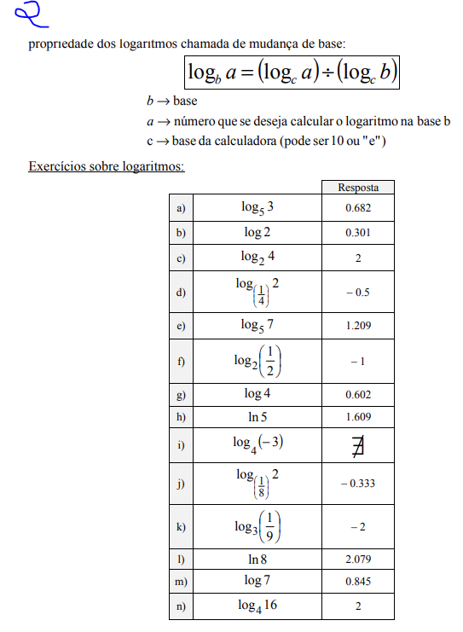
Logaritomos | Resposta do calculo | base | número | Resposta
a) | 0.68260619449 | 3.00 | 5.00 | 0.68260619449
b) | 3.3219280949 | 10.00 | 2.00 | 3.3219280949
c) | 0.5 | 2.00 | 4.00 | 0.5
d) | -1 | 0.50 | 2.00 | -1
e) | 1.2090619551 | 7.00 | 5.00 | 1.2090619551
f) | -1 | 2.00 | 0.50 | -1
g) | 0.60205999133 | 4.00 | 10.00 | 0.60205999133
h) | 1.6094379124 | - | 5.00 | 1.6094379124
i) | -0.33333333333 | 2.00 | 0.13 | O resultado de log deu negativo, ou seja não existe no conjunto dos números real.
j( | -2 | 0.11 | 3.00 | -2
k) | 2.0794415417 | - | 8.00 | 2.0794415417
l) | 1.1832946625 | 10.00 | 7.00 | 1.1832946625
m) | 0.84509804001 | 7.00 | 10.00 | 0.84509804001
n) | 2 | 16.00 | 4.00 | 2

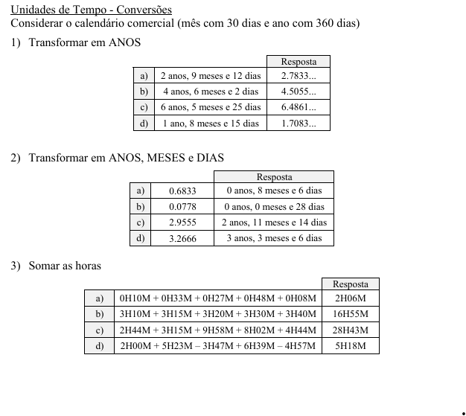
Logaritomos |  |  |  |  |  | Resposta |  |  |  | Gabarito
1) Transformar em ANOS | Anos | Meses | Dias |  |  | Anos em Dias | Meses em Dias | Dias | Resposta em Anos | 1)
a) | 2 | 9 | 12 |  |  | 720 | 270 | 12 | 2.7833 | 2.78330
b) | 4 | 6 | 2 |  |  | 1440 | 180 | 2 | 4.5056 | 4.50550
c) | 6 | 5 | 25 |  |  | 2160 | 150 | 25 | 6.4861 | 6.48610
d) | 1 | 8 | 15 |  |  | 360 | 240 | 15 | 1.7083 | 1.70830
2) Transformar em ANOS, MESES e DIAS | Anos |  |  |  |  | Anos | Meses | Dias |  | 2)
a) | 0.6833 |  |  |  |  | 0 | 8 | 6 |  | 0 anos . 8 meses e 6 dias
b) | 0.0778 |  |  |  |  | 0 | 0 | 28 |  | 0 anos , 0 meses e 28 dias
c) | 2.9555 |  |  |  |  | 2 | 11 | 14 |  | 2 anos, 11 meses e 14 dias
d) | 3.2666 |  |  |  |  | 3 | 3 | 6 |  | 3 anos, 3 meses e 6 dias
3) Somar as horas | Hora e Minutos | Hora e Minutos | Hora e Minutos | Hora e Minutos | Hora e Minutos | Decimal | Horas | Minutos |  | 3)
a) | 0H10M | 0H33M | 0H27M | 0H48M | 0H08M | 2.10000 | 2 | 6 |  | 2H06M
b) | 3H10M | 3H15M | 3H20M | 3H30M | 3H40M | 16.916666667 | 16 | 55 |  | 16H55M
c) | 2H44M | 3H15M | 9H58M | 8H02M | 4H44M | 28.716666667 | 28 | 43 |  | 28H43M
d) | 2H00M | 5H23M | -3H47M | 6H39M | -4H57M | 5.3 | 5 | 18 |  | 5H18M

